Java_Amazon_Corretto
Java 11 Amazon Corretto 11

 | 1.以下に接続
 | https://docs.aws.amazon.com/ja_jp/corretto/latest/corretto-11-ug/downloads-list.html

 | 2.OSに従ってインストールファイルを指定する。

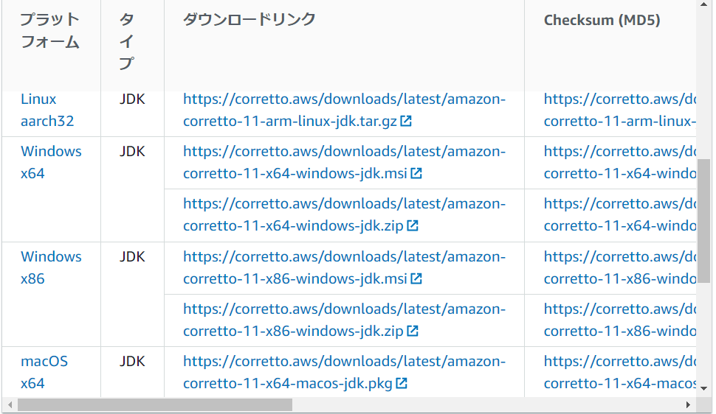

Windowsの場合

Macの場合

 | 2.インストールウィザードを実行

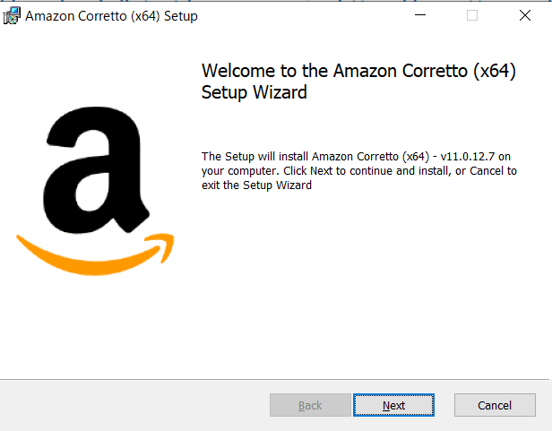

 | インストール先の指定
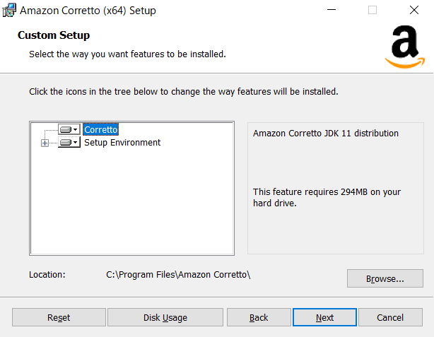

 | インストール
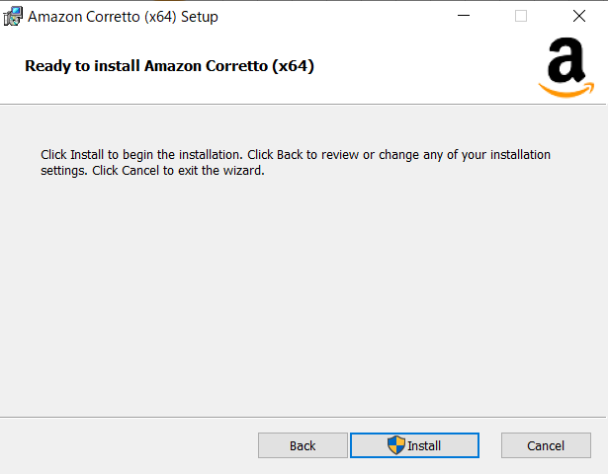

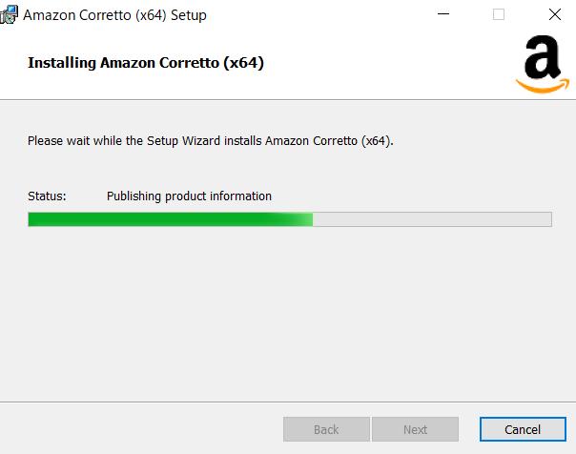

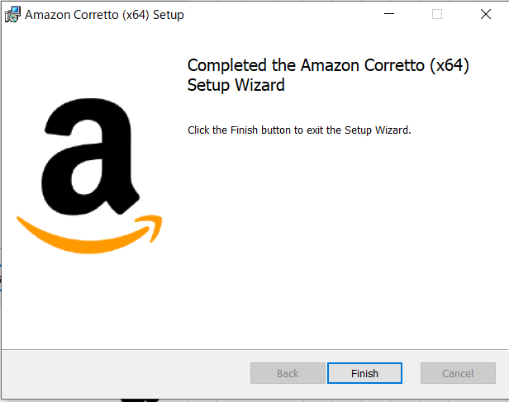

 | 3.JAVA_HOME環境変数を設定

 |  | CMDで以下コマンドを入力
 |  |  | set java_home

 |  |  | 2でインストールした先が表示されていればOK

 |  | インストール先でない場合は以下のとおり、JavaHomeを設定する。

 |  | コントロールパネルから
 |  |  | システムとセキュリティｰシステム を開き、 システムの詳細設定を開く
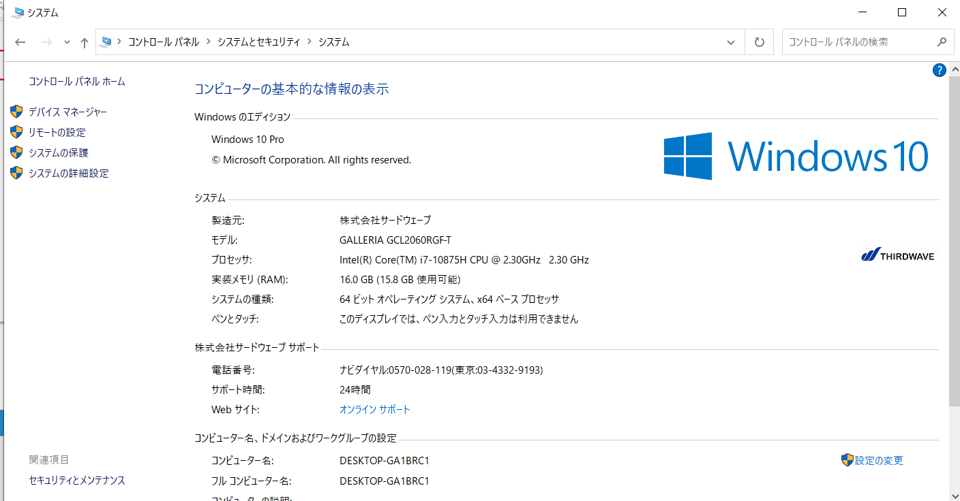

 |  | 詳細設定タブの環境変数を押下
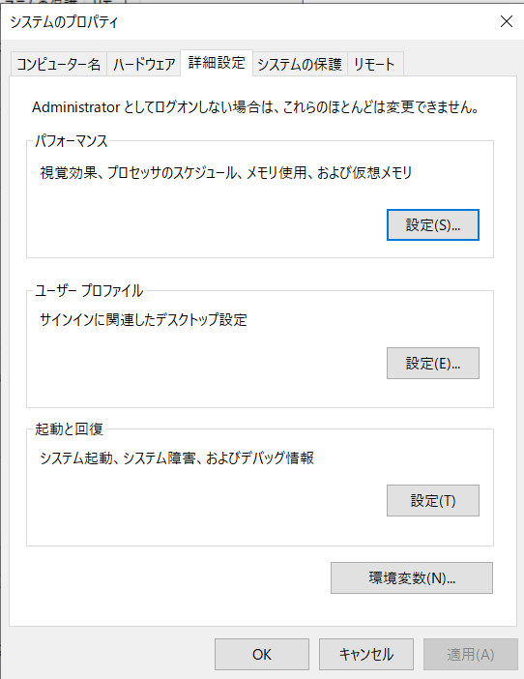

 |  | システムの環境変数で新規を押下 |  |  | ※JavaHomeが存在する場合は、編集でOK

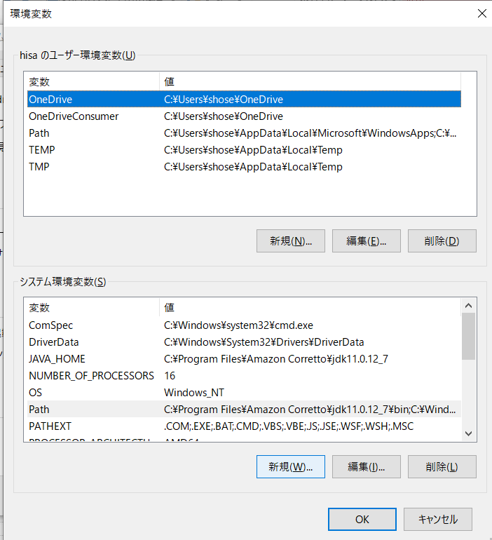

 |  | 以下のとおり入力してOKボタンを押下
 |  |  | 変数名 | JAVA_HOME
 |  |  | 変数値 | インストール先

 |  | これで設定できたので、再度CMDで以下コマンドを入力して確認

 |  | set java_home

 |  | 2でインストールした先が表示されていればOK

 | 4.PATH環境変数を設定

 |  | CMDで以下コマンドを入力
 |  |  | javac -version

 |  |  | 2でインストールしたバージョンが表示されていればOK

 |  | インストール先でない場合は以下のとおり、Pathを設定する。

 |  | コントロールパネルから
 |  |  | システムとセキュリティｰシステム を開き、 システムの詳細設定を開く
 |  |  | 詳細設定タブの環境変数を押下

 |  | Pathを選択して編集を押下

 |  | 新規を押下して、インストール先を入力し、OKボタンを押下
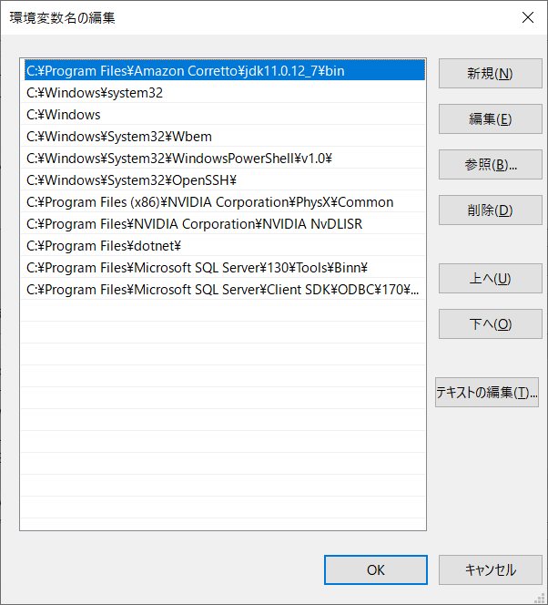

 |  | これで設定できたので、再度以下CMDで以下コマンドを入力して確認

 |  |  | javac -version

 |  |  | 2でインストールしたバージョンが表示されていればOK

Apache_Maven
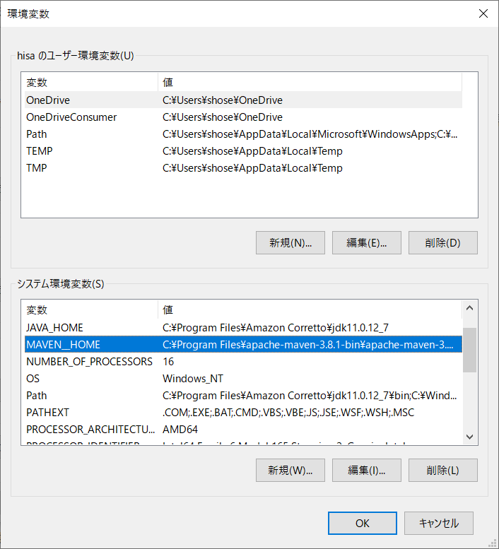
Apache Maven (see Installation Instructions)

 | 1.以下に接続
 | https://maven.apache.org/download.cgi

 | 2.OSで解凍できるインストールファイルを指定する。
 |  | なんでもいいならZipでOK

 | 3.任意の場所に展開

 | 環境変数にMAVEN__HOME：解凍したパス および PATHに％MAVEN__HOME％\bin が必要であった、

AWS_Command_Line
AWS Command Line Interface version 2

 | 1.以下に接続
 | https://docs.aws.amazon.com/ja_jp/cli/latest/userguide/install-cliv2.html

 | 2.OSを指定してAWS CLIの最新バージョンリンクをクリックする。

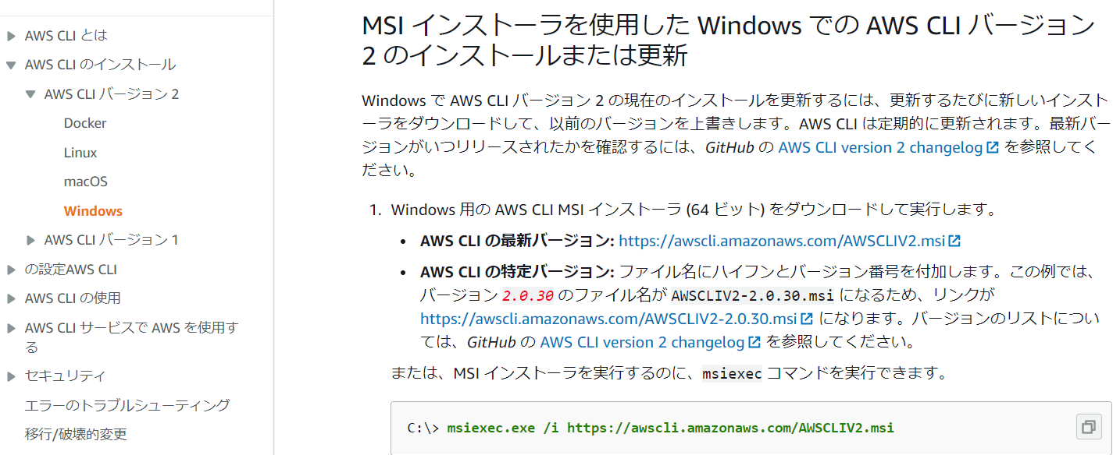

 | インストールファイルを実行する。
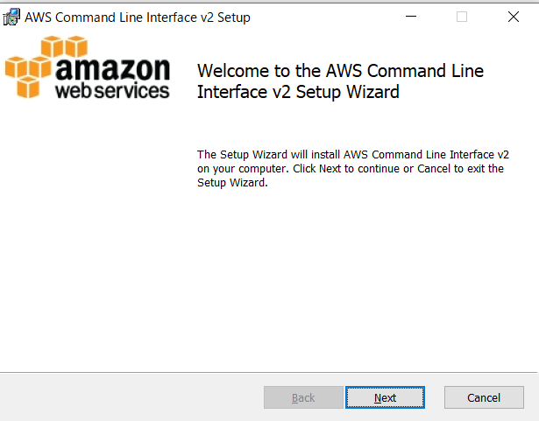

 | 同意チェックをしてNext
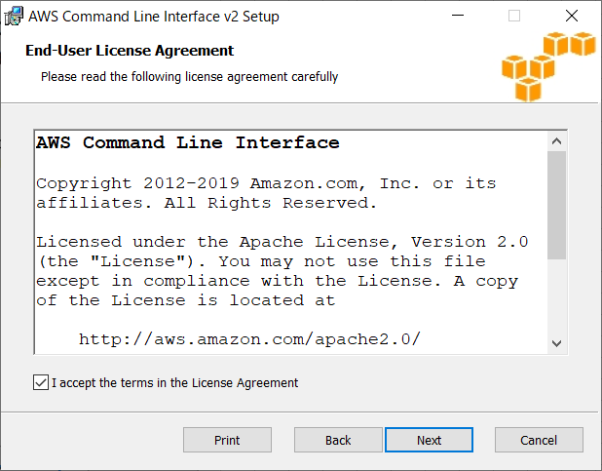

 | インストール先を設定してNext
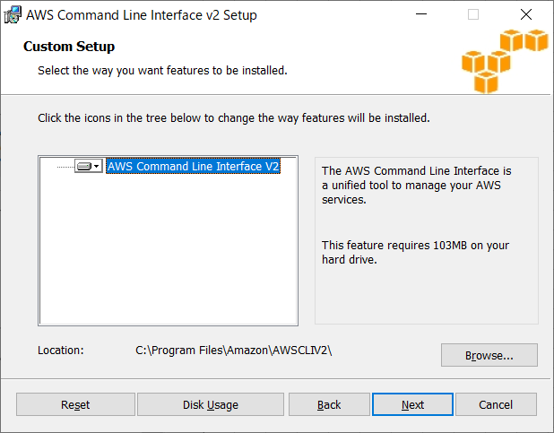

 | インストール
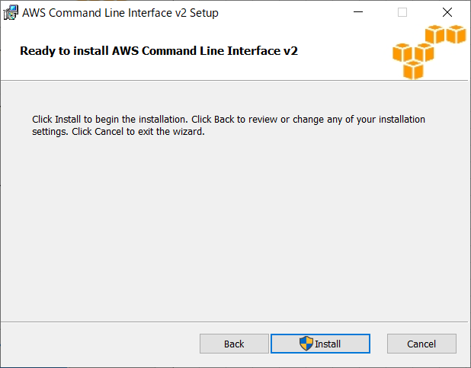

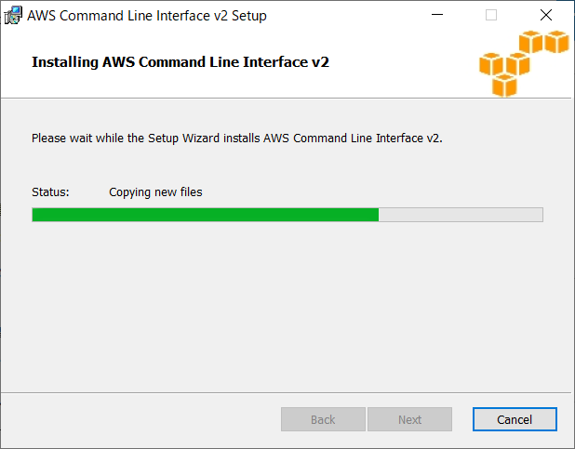

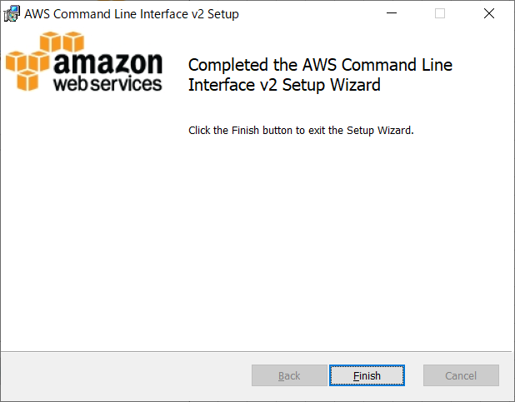

 | 3.インストールの確認
 |  | CMDで以下コマンドを入力して、インストールを確認
 |  | ※コンソールは新しく立ち上げる必要がある。

 |  | aws --version

Git
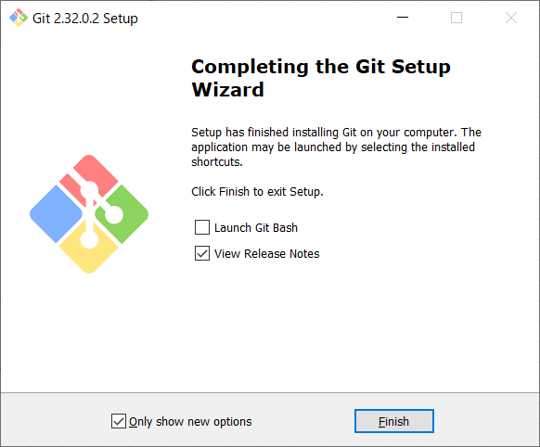
Git

 | 1.以下に接続
 | https://git-scm.com/downloads

 | 2.OSを指定してダウンロードをクリックする。

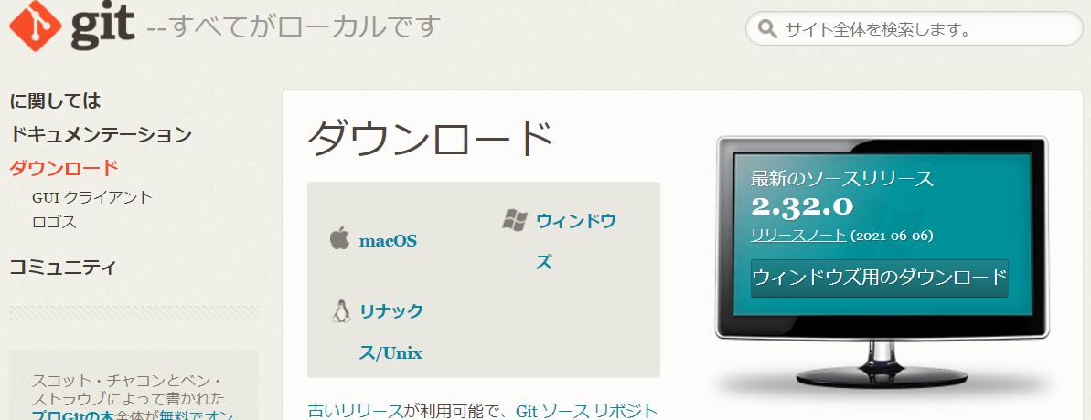

 | インストールファイルを実行する。
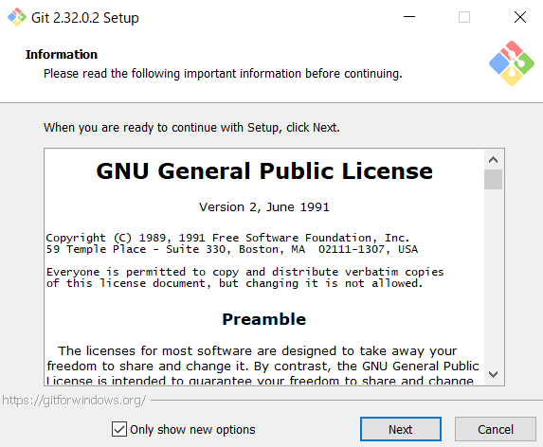

 | WindowsはGITGUI入れておく
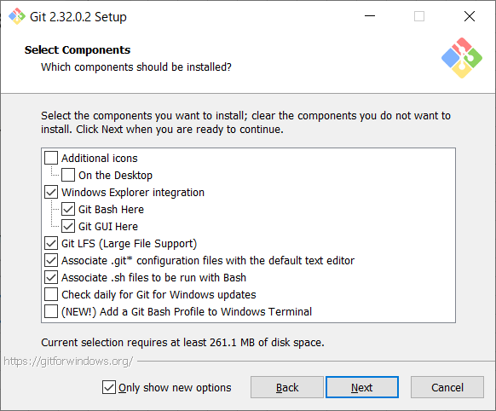

 | サポートっぽいから不要
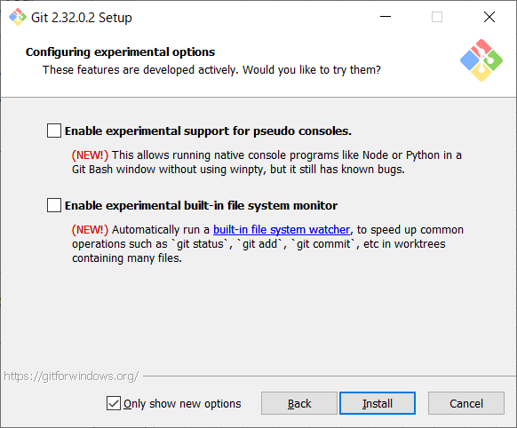

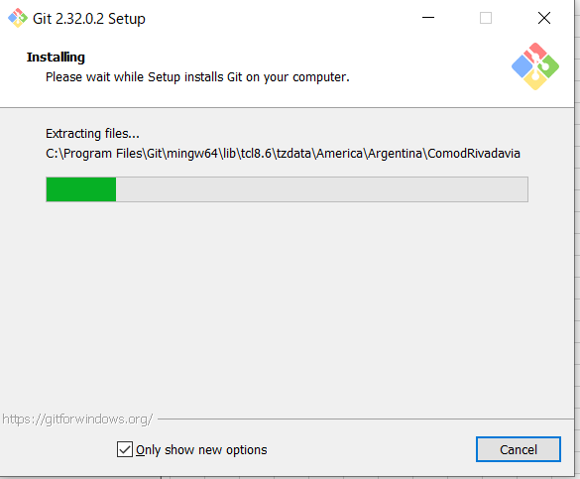

 | リリースノートなんて見なくていいので、チェック外してもOK

Node
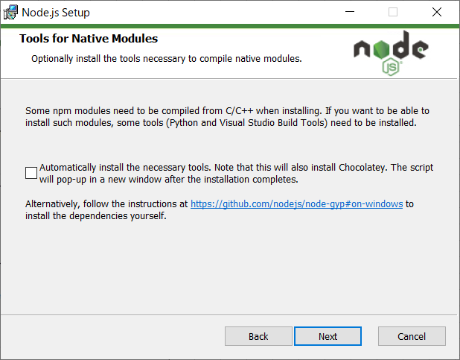
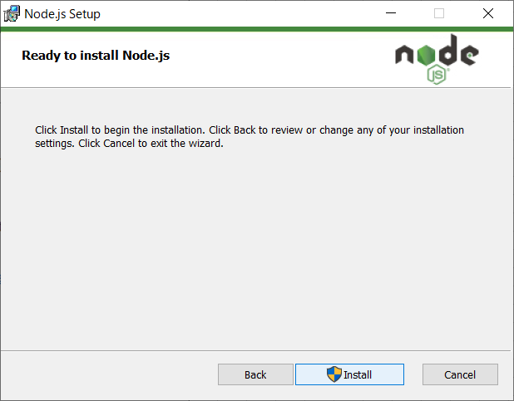
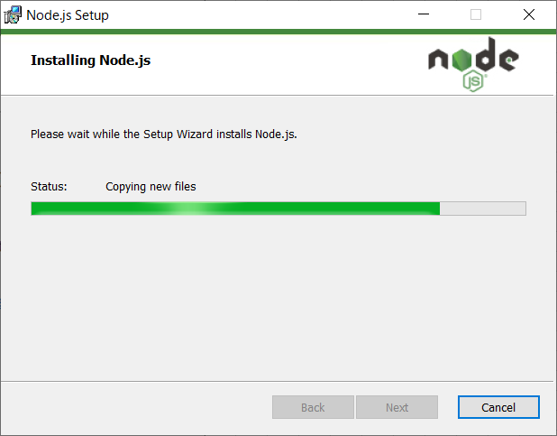
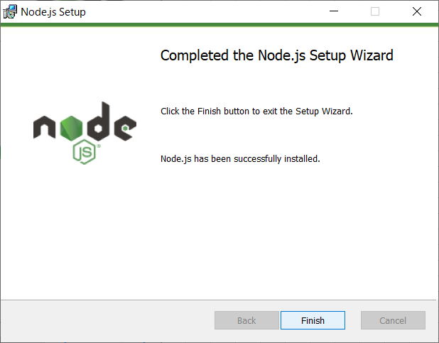
Node 14.15 (LTS)

 | 1.以下に接続
 | https://nodejs.org/ja/download/

 | 2.OSを指定してダウンロードをクリックする。

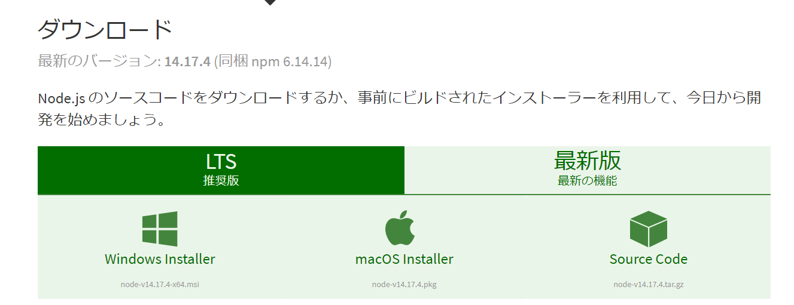

 | インストールファイルを実行する。
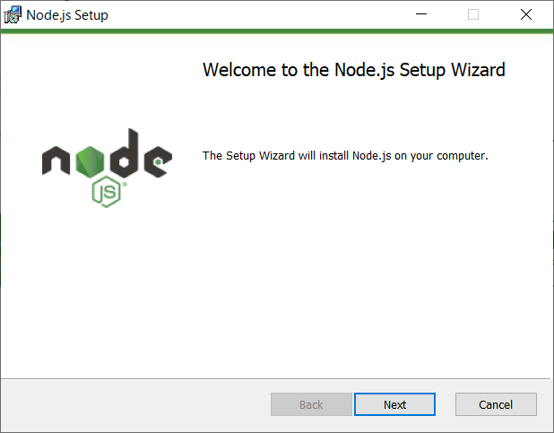

 | 同意チェックをしてNext
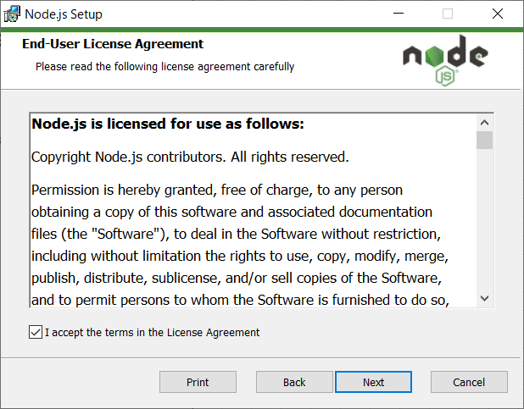

 | インストール先を設定してNext
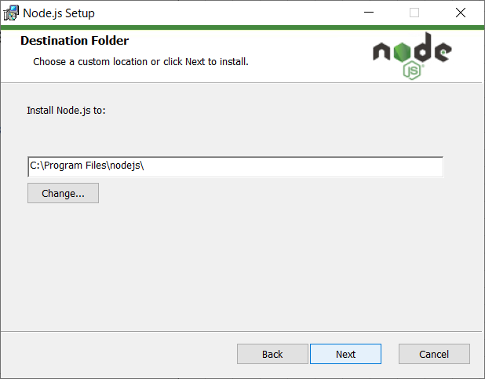

 | そのままでOK
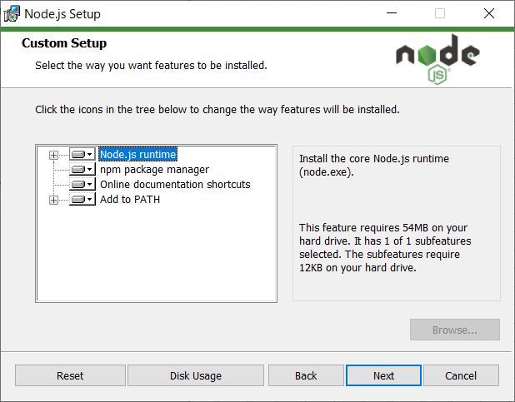

 | なにこれ状態です。まあ必要となったら、追加でダウンロードできると思うので、いったん不要

Yarn
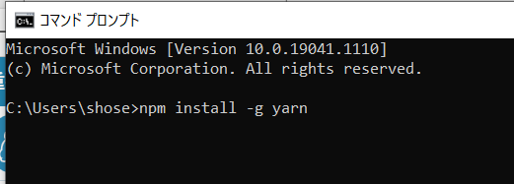
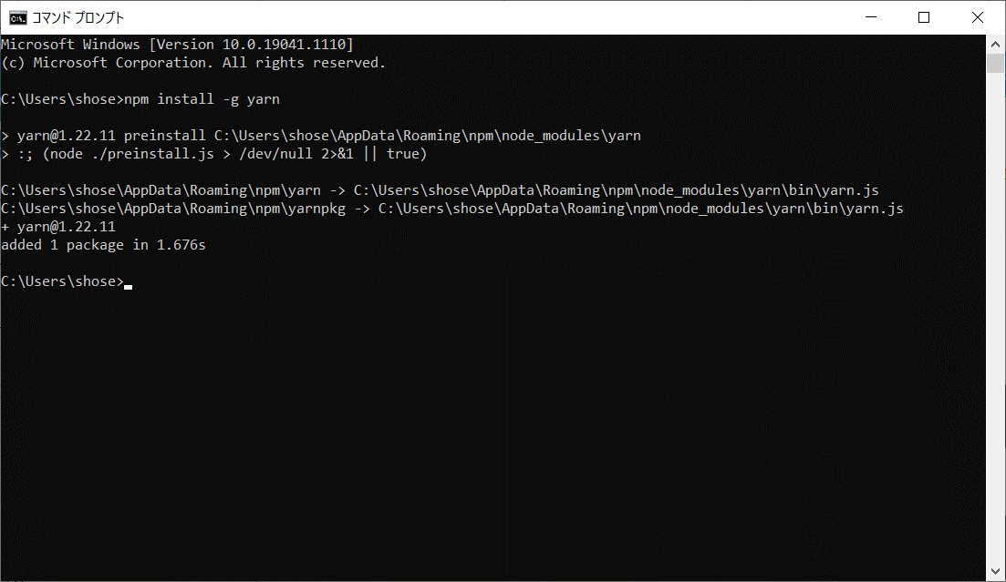
1.以下コマンドを実行
 | npm install -g yarn

Sheet6
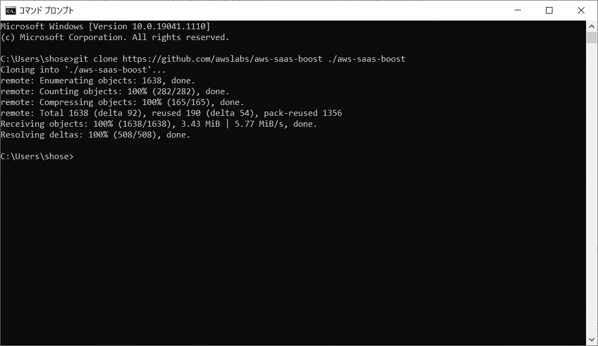
AWS実行

